CollectiveAccess
Image | Object | Description | Date
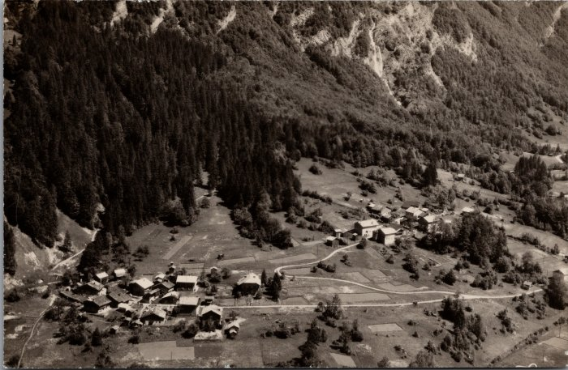 | Les villages du Crot et de l’Echarny (2-2385) | Les villages du Crot et de l’Echarny
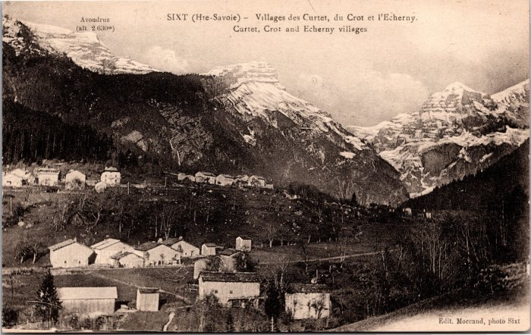 | Villages des Curtets, du Crot et l'Echarny (2-3985) | Villages des Curtets, du Crot et l'Echarny
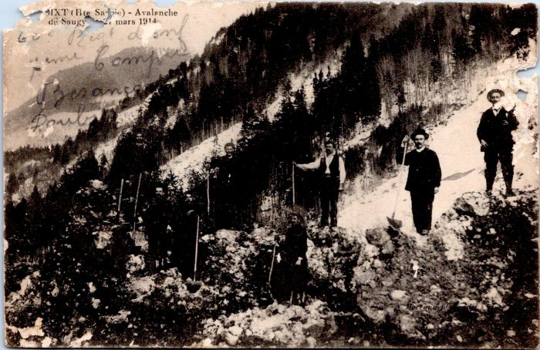 | Avalanche de Saugy, mars 1914 (55-021) | Avalanche de Saugy, mars 1914

